目录
近期价格变动频繁，具体以我司网站http://www.baikegj.com/
或公众号价格为准
深圳市百科国际货运代理有限公司
http://www.baikegj.com/
Shenzhen baike international freight agency co., LTD
深圳地址：深圳市宝安区福海街道新和西七巷六号首层(导航百科国际) TEL：0755-27801861/15813734828颜亮
广州地址：白云区鹤龙街鹤边坑头南路通达创意园西区9号楼102（亚轩）&白云区白云三线大彭岭三横1路志景科技创意园（中迅）
货物运输过程发生国内扣关、丢失或无法转运，退运费不赔偿（特殊备注除外）！离开中国后和延误不负任何责任。投诉与建议：15813734828
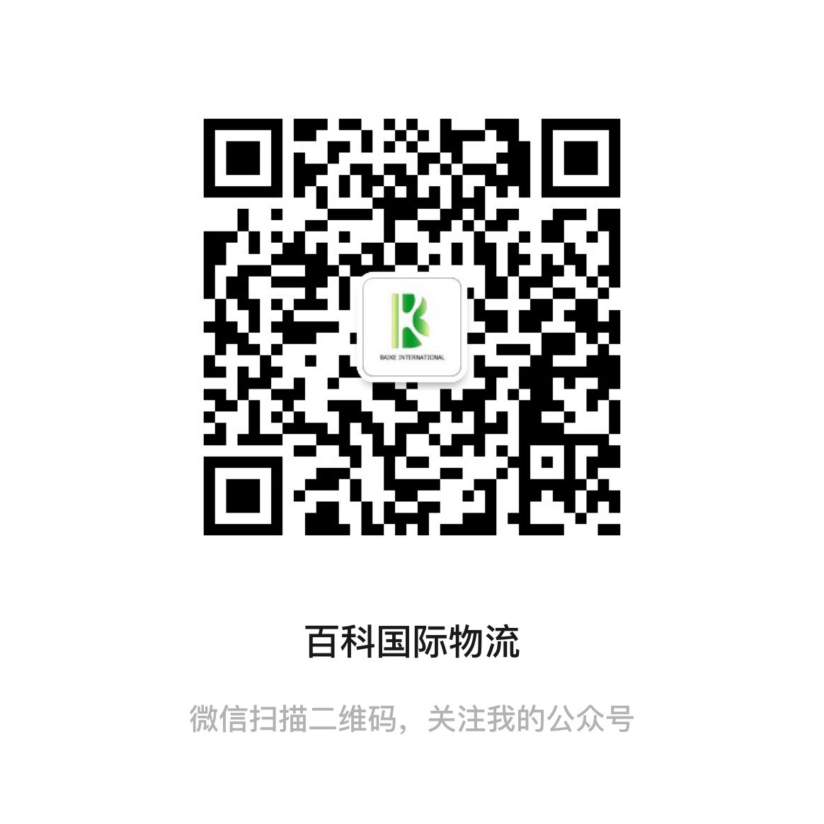
温馨提示：所有渠道需指定品名和申报请单询，凡由我司代为申报造成问题一概不负责，请知悉。多年专注敏感货出口，因为专业，所以出色。
11月燃油附加费：DHL:18.25% FEDEX:22.5% TNT：22.5% UPS:24.5% 因每周变动具体都以官网为准
 | 报价表名称 | 动态 | 在此进入 | 渠道简介
DHL规则 | D1-HKDHL代理价 | * | 点击查看 | 可接内电产品和防疫品湿巾，测试盒
 | D2-HKDHL品牌价 | * | 点击查看 | 只接美加墨，不限牌子，可接带电，扣关有赔偿
 | D3-HKDHL电池价 | 变动 | 点击查看 | 原品名，正规DG渠道走货，时效稳定
 | D4-HKDHL敏感价 | * | 点击查看 | 接大头笔，赌具，带弱磁产品，小电机马达等
 | D5-HKDHL特货价 | * | 点击查看 | 接干货食品，种子，茶叶，蜡烛，大电机马达，压缩机，冰箱空调等产品
 | D6-欧美小货促销价(主推） | * | 点击查看 | 只接普货，可装包裹袋和内电产品，当天转单，隔天取件
UPS规则 | HKUPS公布价 | * | 点击查看 | 所有HKUPS渠道是折扣计算，请参考公布价
 | U1-HKUPS品牌价 | 变动 | 点击查看 | 可接各种品牌产品和带电产品
 | U2-HKUPS红单电池价 | 大货上调 | 点击查看 | 可接各种超功率和仿牌电池，移动电源和平衡车，要提供电池资料
 | U3-HKUPS特货价 | 上调 | 点击查看 | 可接食品，化妆品，防疫品和药品
 | U4-大陆UPS电子烟价 | 变动 | 点击查看 | 可接电子烟，原品名出口，可接报关件
 | U6-HKUPS品牌特惠价 | 上调 | 点击查看 | 接各种品牌衣包鞋，手表
 | U7－HKUPS小货促销价 | 上调 | 点击查看 | 不限牌子，可接带电产品，食品，化妆品，防疫品和药品
FEDEX规则 | F1-香港联邦化妆品IP价 | * | 点击查看 | 可接各种常规化妆品（膏状液体单瓶限制200ML内） ，内电产品
 | F2-香港联邦特货价 | * | 点击查看 | 接各种化妆品，化工品，配套资料出货，安全稳定，时效快速
 | F4-香港联邦特货促销价 | 暂停 | 点击查看 | 接各种化妆品，化工品，配套资料出货，安全稳定，时效快速
 | F5-香港联邦IP敏感价 | 暂停 | 点击查看 | 可接，内电产品，仿牌电子产品
 | F6-大陆联邦品牌价 | 上调 | 点击查看 | 大陆出口，时效优势，价格优势
 | F8-香港联邦电池价 | 暂停 | 点击查看 | 接各种无牌电池和移动电源，价格优惠，时效稳定
 | F9-大陆联邦化工价 | * | 点击查看 | 可接指甲油，各种化妆品和化工品
TNT规则 | T1-HKTNT特货价 | 排仓费上调 | 点击查看 | 接仿牌电子产品、马达、小电容、带磁带电产品和茶叶等
EMS | E1-大陆EMS价 | * | 点击查看 | 接所有不违禁的产品,只包交仓
 | 美国联邦南美电池价 | 大货上调 | 点击查看 | 专接南美国家各种电池，移动电源和平衡车
专线 | 美1-美加电池专线 | * | 点击查看 | 美国加拿大可接各种电池和平衡车，电弧打火机。时效稳定，双清包税
 | 美2-美国特货专线价 | 暂停 | 点击查看 | 海派空派均可接食品，化妆品，牌子，电子烟，洗手液等敏感产品
 | 欧1-欧洲电池专线 | 上调 | 点击查看 | 可接各种锂电池，移动电源和平衡车，电弧打火机
 | B1-澳新电池专线 | * | 点击查看 | 可种各种锂电池和平衡车产品，电弧打火机。新西兰暂停
 | B2-韩国专线 | * | 点击查看 | 可种各种锂电池，液体粉末等
 | B3-南非电池专线 | 暂停 | 点击查看 | 可种各种锂电池
 | B4-日新台电池专线 | * | 点击查看 | 可种各种锂电池
 | B5-新加坡专线 | * | 点击查看 | 可接各种食品，正规化妆品，化工品，液体粉末等
 | B6-马来西亚专线 | * | 点击查看 | 可接各种食品，正规化妆品，化工品，液体粉末等
 | B7-泰国专线 | * | 点击查看 | 可接各种食品，正规化妆品，化工品，液体粉末等
 | B8-柬埔寨专线 | * | 点击查看 | 可接各种食品，正规化妆品，化工品，液体粉末等

